실험장치
장치명 | 다이얼 인디케이터 | 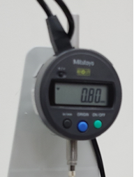
모델명 | ID-SX 543
측정단위 | 0.00 mm (0.000 mm 선택 가능)
측정불확도 | 0.001 mm
측정력 | 1.5N
비고

장치명 | 외팔보 | 
재료 | 물성을 모르는 3 가지 금속
제원 | 850 * 3.1 * 25.25 (mm)

비고

장치명 | 무게추, 추 걸이
추 무게 | 20 gf
추 걸이 무게 | 20 gf
불확도 | ±5 gf

비고 | 용수철 저울 이용하여 무게 측정.

장치명 | 용수철 저울 | 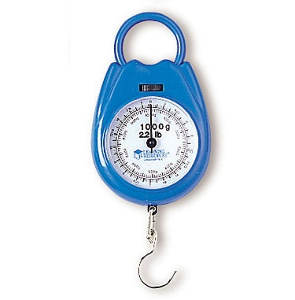
측정단위 | g (gf)
측정불확도 | ± 5 g (gf)

비고

장치명 | 줄자 | 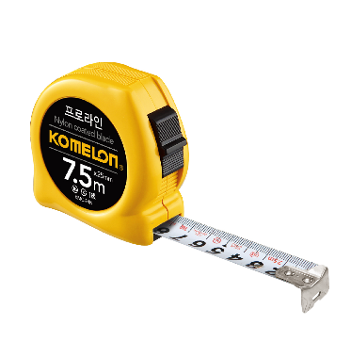
측정단위 | mm
측정불확도 | ± 0.5 mm

비고

파악용그래프
20 | 0.51
40 | 1.09
60 | 1.6866666667
80 | 2.2033333333
100 | 2.82
120 | 3.36
20 | 0.46
40 | 0.80666666667
60 | 1.24
80 | 1.6066666667
100 | 2.0333333333
120 | 2.3966666667
20 | 0.21666666667
40 | 0.42333333333
60 | 0.61666666667
80 | 0.82666666667
100 | 1.0233333333
120 | 1.2233333333

20 | 0.32333333333
40 | 0.73666666667
60 | 1.05
80 | 1.3433333333
100 | 1.7066666667
120 | 2.0533333333
20 | 0.23
40 | 0.45333333333
60 | 0.74333333333
80 | 0.94
100 | 1.2266666667
120 | 1.4033333333
20 | 0.13333333333
40 | 0.26333333333
60 | 0.39333333333
80 | 0.51666666667
100 | 0.63666666667
120 | 0.76666666667

20 | 0.93333333333
40 | 2.01
60 | 2.71
80 | 3.5866666667
100 | 4.2266666667
120 | 5.1566666667
20 | 0.63666666667
40 | 1.1666666667
60 | 1.8566666667
80 | 2.44
100 | 2.99
120 | 3.5166666667
20 | 0.33666666667
40 | 0.64
60 | 0.98
80 | 1.3
100 | 1.6266666667
120 | 1.9533333333

